주요카드 - 헤라의자비
3월 별자리 주제 - 공작의 기원

1. 헤라의 자비

상황 - 헤라가 죽은 아르고스를 공작으로 되살리고 있다.
 | 하늘에서 헤라가 죽은 아르고스를 내려다보며 아르고스 위로 빛을 비춰 공작으로 환생시키고 있다.
 | (아래와 예시 이미지와 비슷한 상황만 아래와 같은 상황이라고 보시면 되고 배경, 캐릭터의 표현 등은
 | 참고하지 말아 주십시오.)

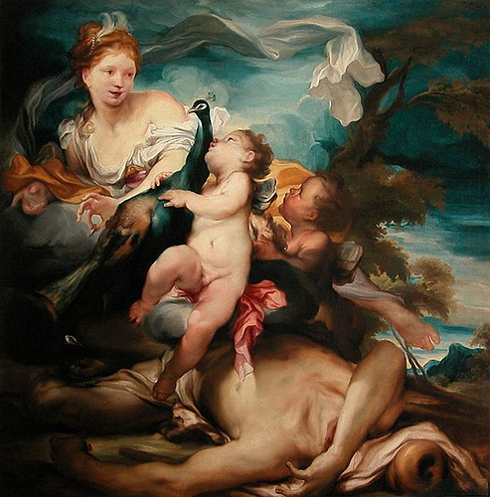
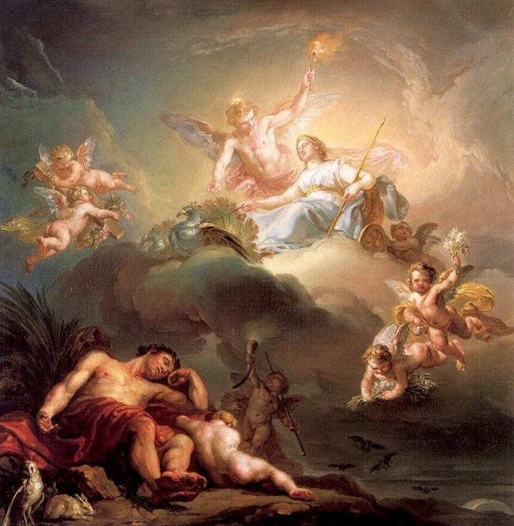

세부 요구 사항 :

 | 1. 아래와 같이 달리 죽은 아르고스 위로 공장이 있고 해당 공작에게 하늘에서 강력한 빛이 비춰진다.

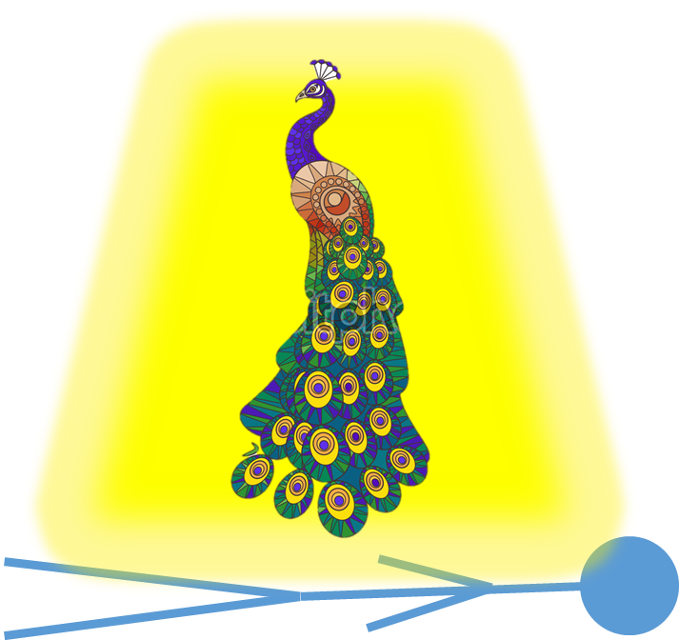

 | 2. 헤라는 아래와 같이 위엄 있는 모습이 아닌 매우 자애로운 모습으로 아르고스와 공작을 바라보고 있다.

보조카드 - 헤르메스의묘책
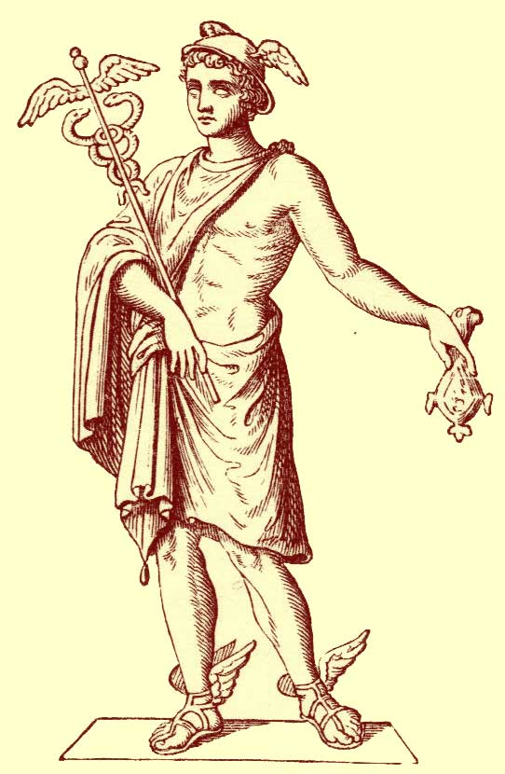
3월 별자리 주제 - 공작의 기원

2. 헤르메스의 묘책

상황 - 헤르메스는 피리로 졸린 음악을 연주해 아르고스를 잠들게 하고 있다.
 | 숲을 배경으로 헤르메스는 아르고스 앞에서 피리를 불고 있고 아르고스는 헤르메스의 연주를 들으면서 꾸벅꾸벅 졸기 시작한다.
 | (아래와 예시 이미지와 비슷한 상황만 아래와 같은 상황이라고 보시면 되고 배경, 캐릭터의 표현 등은
 | 참고하지 말아 주십시오.)

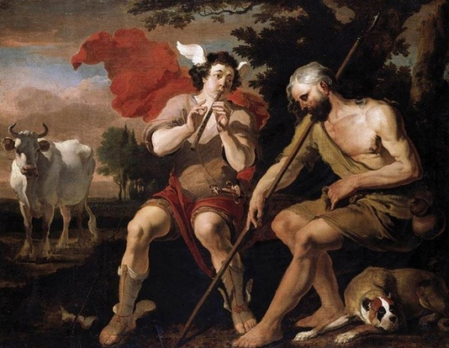

세부 요구 사항 :

 | 1. 위와 달리 아르고스는 강인해보이는 거인으로 표현 부탁드립니다.

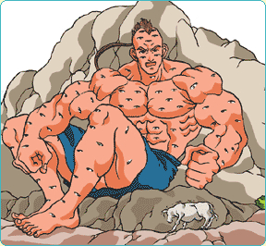

 | 2. 아르고스는 눈이 100개가 달려있는 괴물이므로 많은 눈이 달려 있도록 하되
 | 실제 눈으로 묘사하면 징그러울 수 있으니 보석을 눈 삼아 묘사 부탁드립니다.

 | 3. 헤르메스는 아래와 같이 망토에 날개달린 모자와 신발을 신고 있는 모습으로 묘사하여
 | 유저들이 쉽게 헤르메스를 인식할 수 있도록 해주십시오.

보조카드 - 파수꾼 아르고스
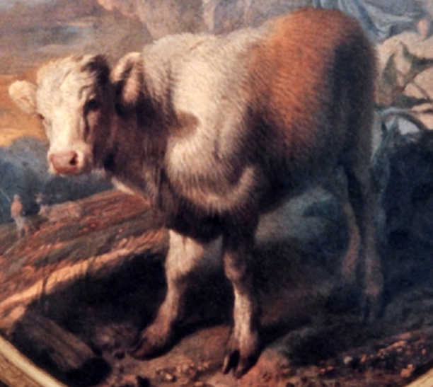
3월 별자리 주제 - 공작의 기원

3. 파수꾼 아르고스

상황 - 아르고스는 헤라의 명령에 따라 소가된 이오를 지키고 있다.
 | 아르고스는 소로 변한 이오가 있는 숲을 지키며 그곳에 접근하는 모든 이들을 위협하여 내쫓고 있다.
 | (아래와 예시 이미지와 비슷한 이미지 - 이미지만 아래와 같은 상황이라고 보시면 되고 캐릭터의 외형 등은
 | 참고하지 말아 주십시오.)

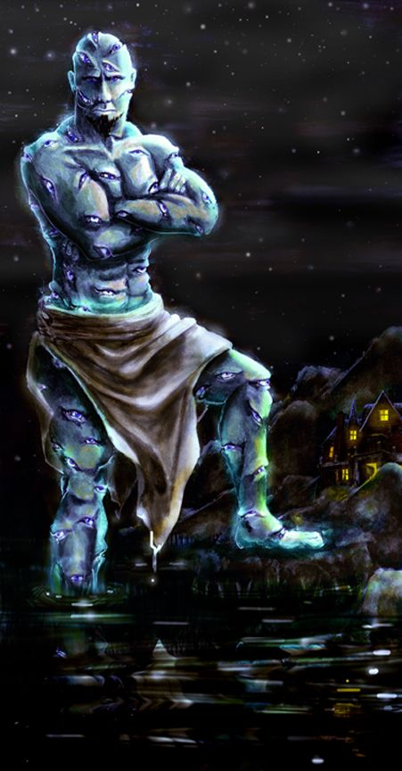
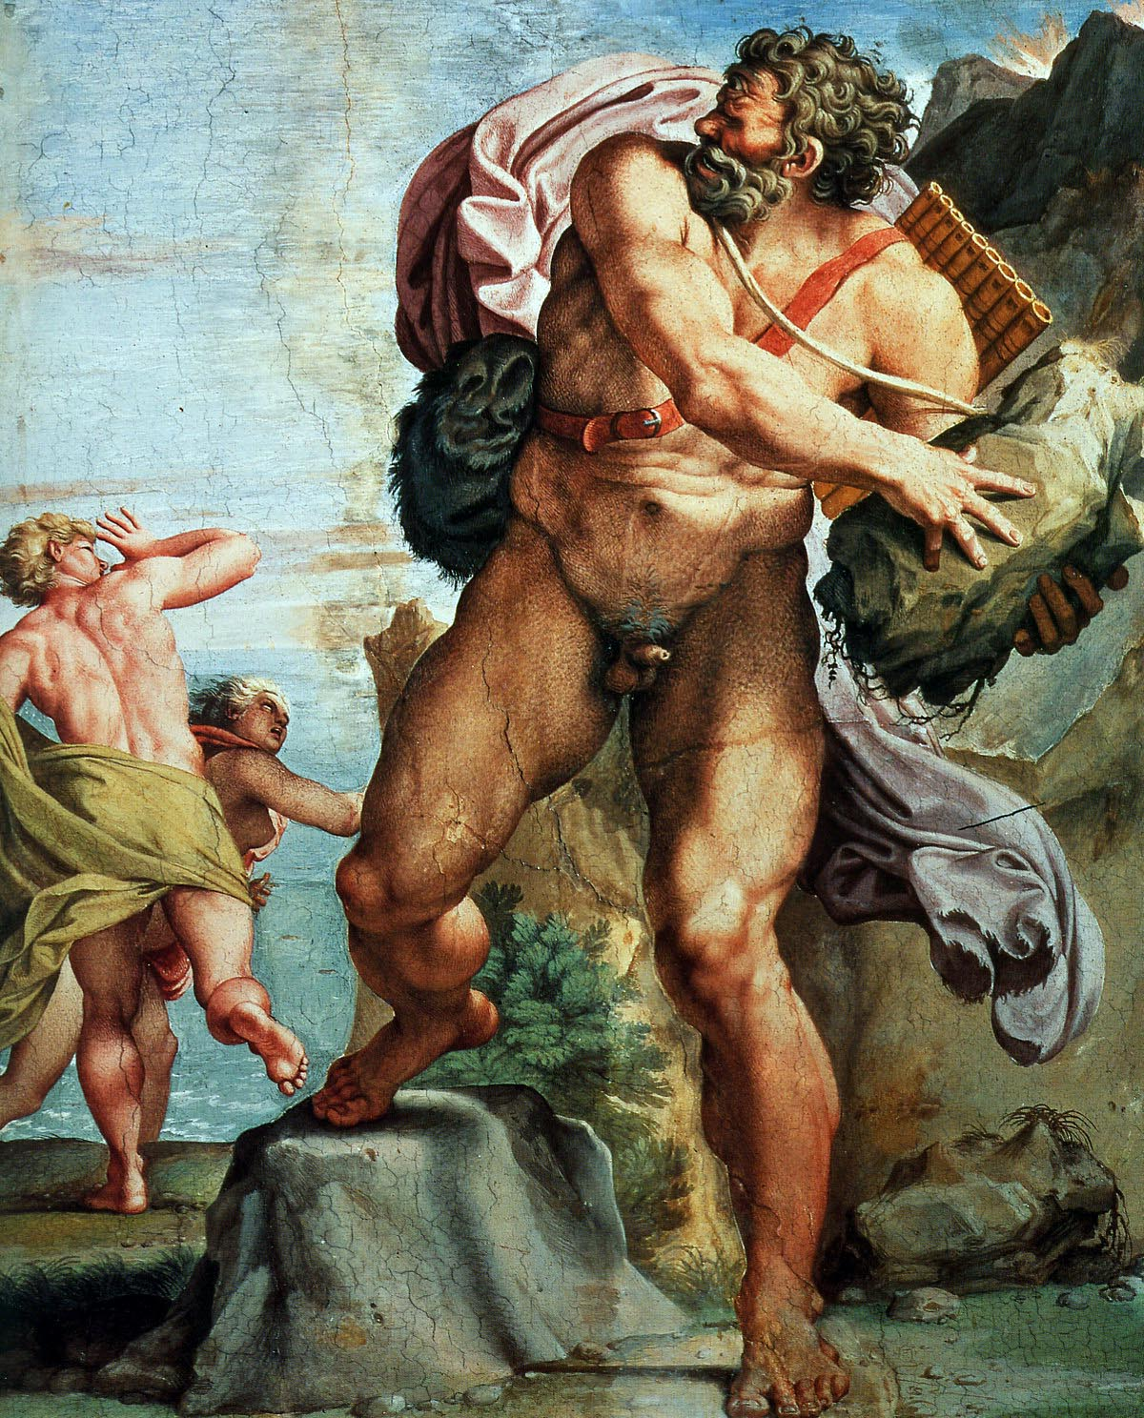

세부 요구 사항 :

 | 1. 앞서 헤르메스 관련 카드에서 언급한 것과 같이 아르고스의 많은 눈들을 실제 눈으로
 | 묘사하면 징그러울 수 있으니 보석을 눈 삼아 묘사 부탁드립니다.

 | 2. 아래와 같이 숲에 나무를 하나 뽑아 들고 침입자들을 위협하여 쫓아내는 묘사 부탁드립니다.

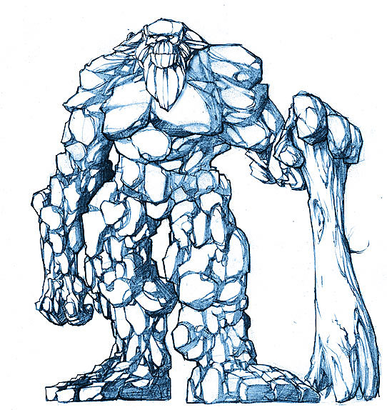

 | 3. 배경은 숲이며 침입자들을 위협하는 아르고스 뒤로 아래와 같이 흰 소로 변한 이오가 보이도록 부탁드립니다.

3월 일반 카드 틀
3월 별자리 주제 - 공작의 기원

 | 아래와 같이 공작이 날개를 펼쳤을 때의 모습을 차용한 형태를 띄고 있다.

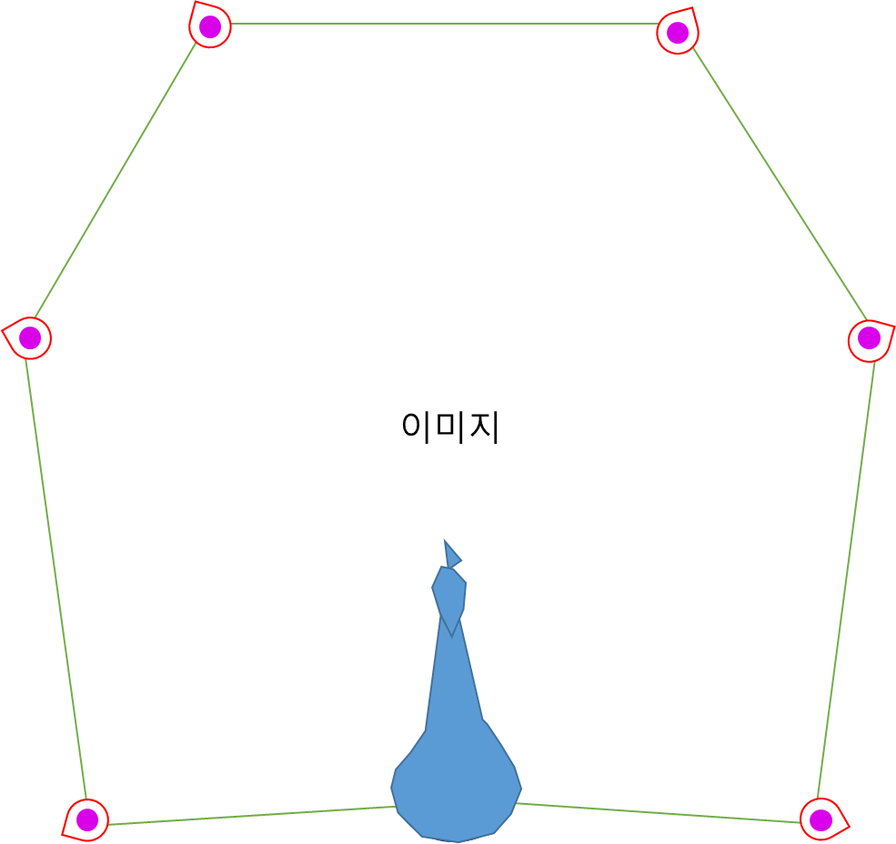
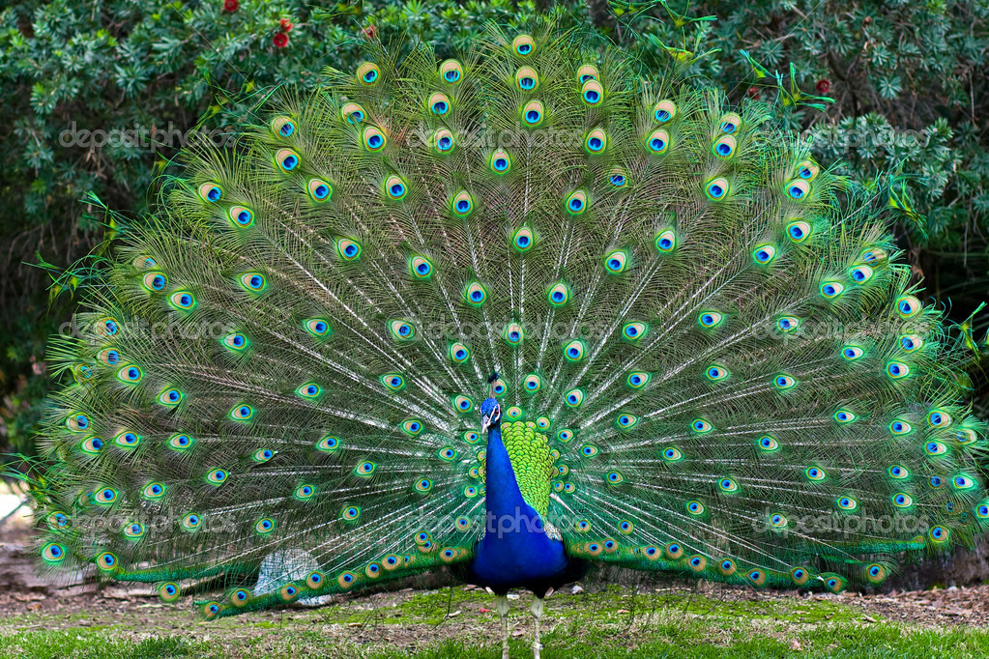

 |  | .

3월 스페셜 홀로그램 카드
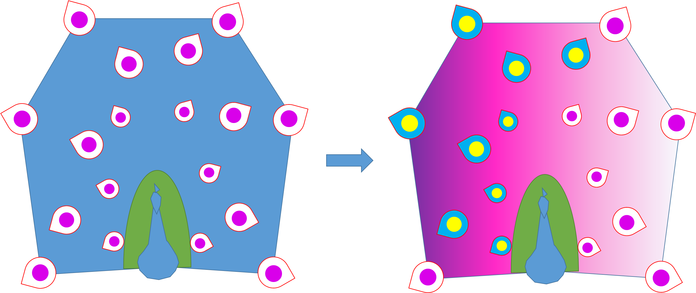
3월 별자리 주제 - 공작의 기원

형태 :
아래와 같이 공작이 날개를 펼친 모습을 취하고 있다.

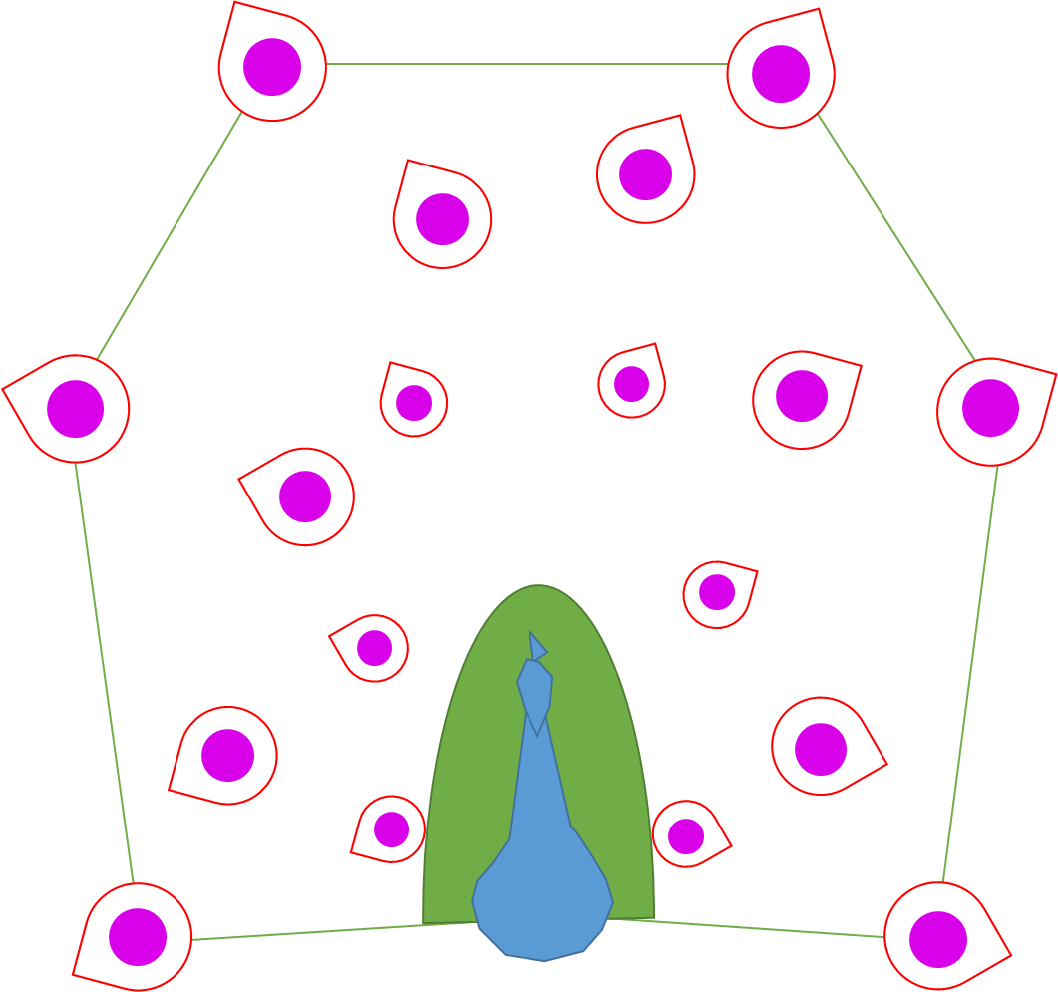

애니메이션 :
공작이 실제 날개를 펴는 것과 비슷하게 아래와 같이 날개가 펴져 있지 않다가 원을 그리면서 날개가 펴지고
펼쳐진 날개에 화려한 이펙트가 나오도록 한다.

1. 아래와 같이 아무런 날개가 펼쳐지지 않은 상태로 시작

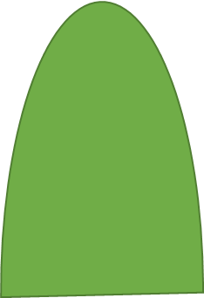

2. 이후 아래와 같이 왼쪽부터 원을 그리면서 날개가 펼쳐진다.

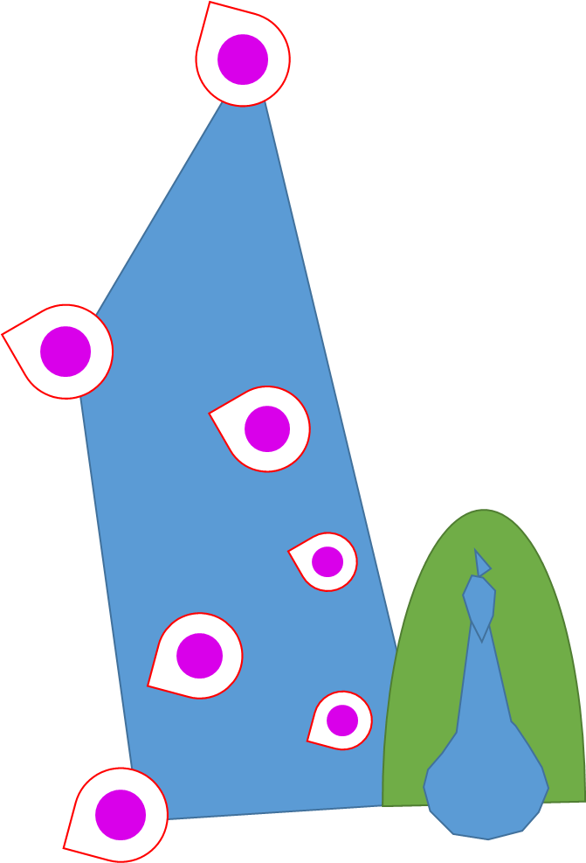
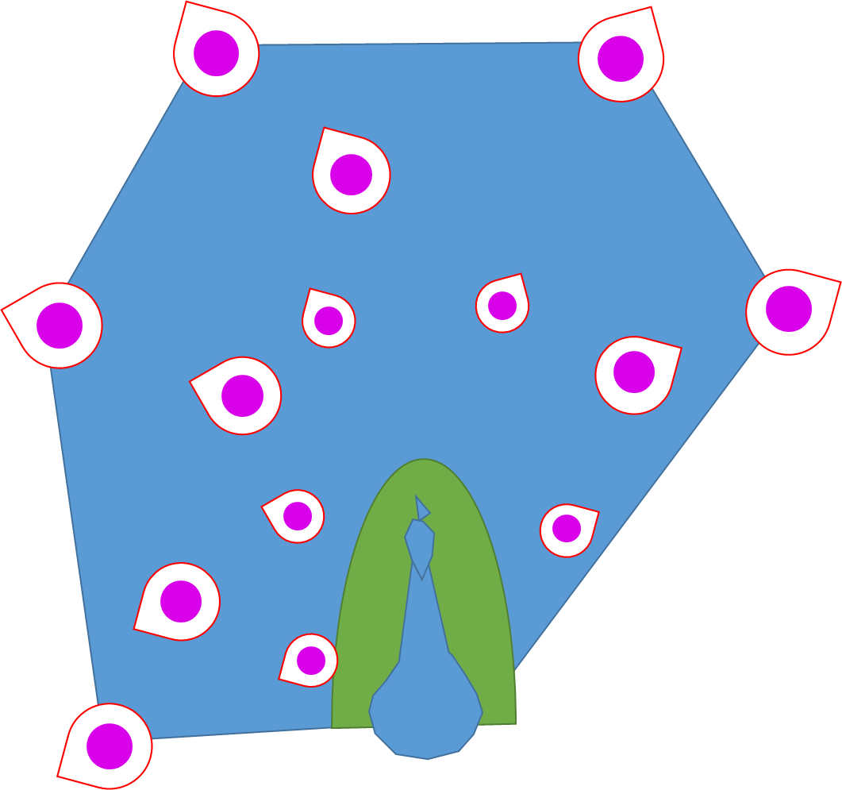
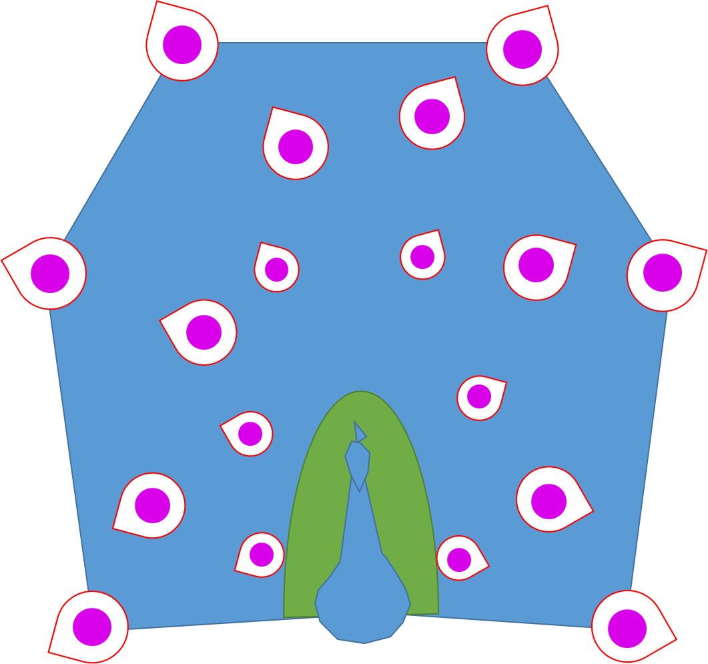

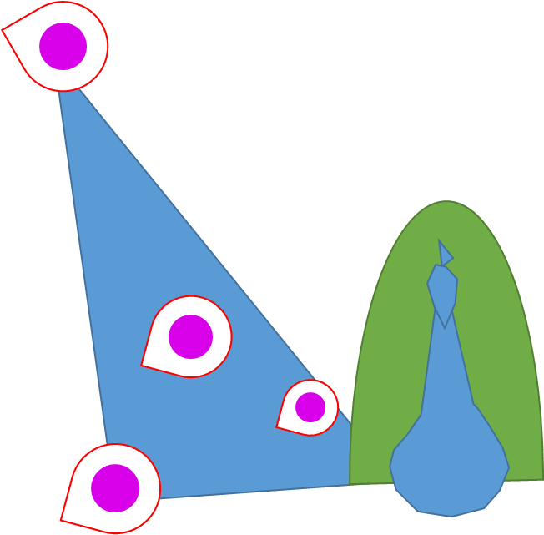

3. 날개가 모두 펼쳐진 이후 공작의 날개 색이 화려하게 변한다.

